2021_01_data
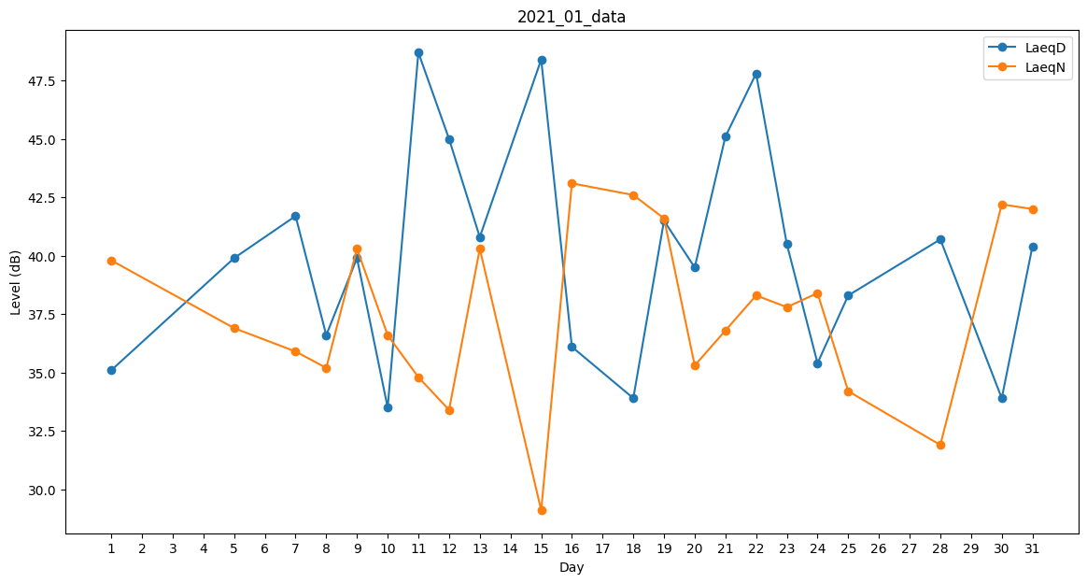
Day | LaeqD | LaeqN
1 | 35.1 | 39.8
2 | 0 | 0
3 | 0 | 0
4 | 0 | 32.4
5 | 39.9 | 36.9
6 | 0 | 35.4
7 | 41.7 | 35.9
8 | 36.6 | 35.2
9 | 39.9 | 40.3
10 | 33.5 | 36.6
11 | 48.7 | 34.8
12 | 45 | 33.4
13 | 40.8 | 40.3
14 | 33.9 | 0
15 | 48.4 | 29.1
16 | 36.1 | 43.1
17 | 0 | 0
18 | 33.9 | 42.6
19 | 41.5 | 41.6
20 | 39.5 | 35.3
21 | 45.1 | 36.8
22 | 47.8 | 38.3
23 | 40.5 | 37.8
24 | 35.4 | 38.4
25 | 38.3 | 34.2
26 | 0 | 32.7
27 | 0 | 39.7
28 | 40.7 | 31.9
29 | 33.9 | 0
30 | 33.9 | 42.2
31 | 40.4 | 42

